Prosper_V
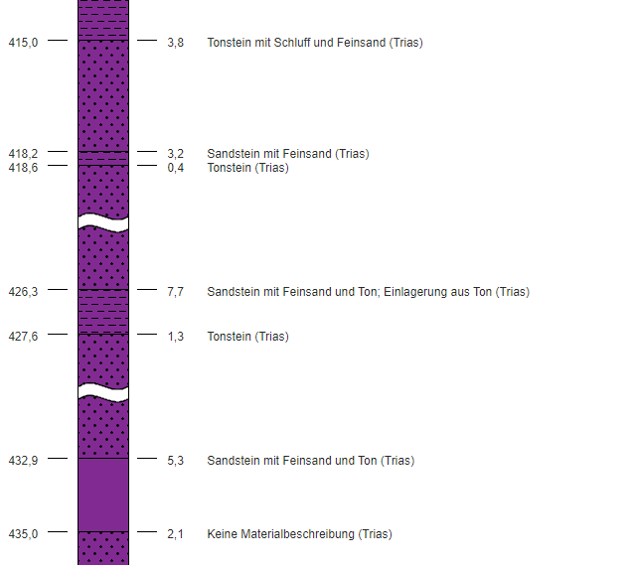
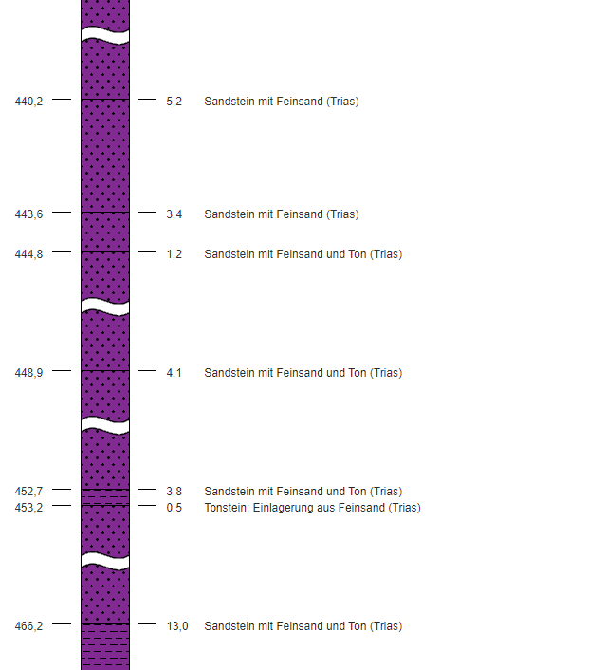
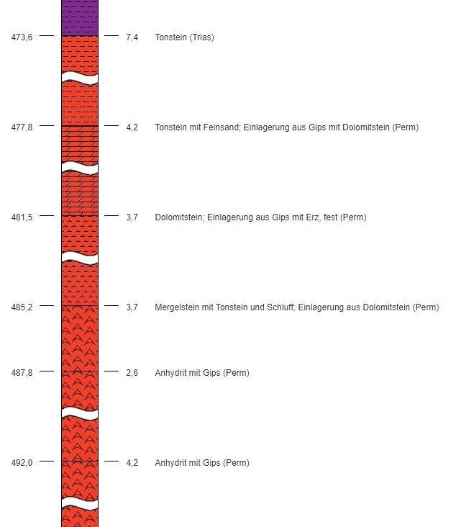
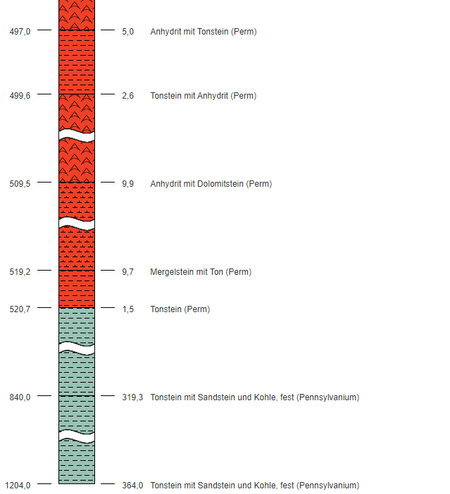
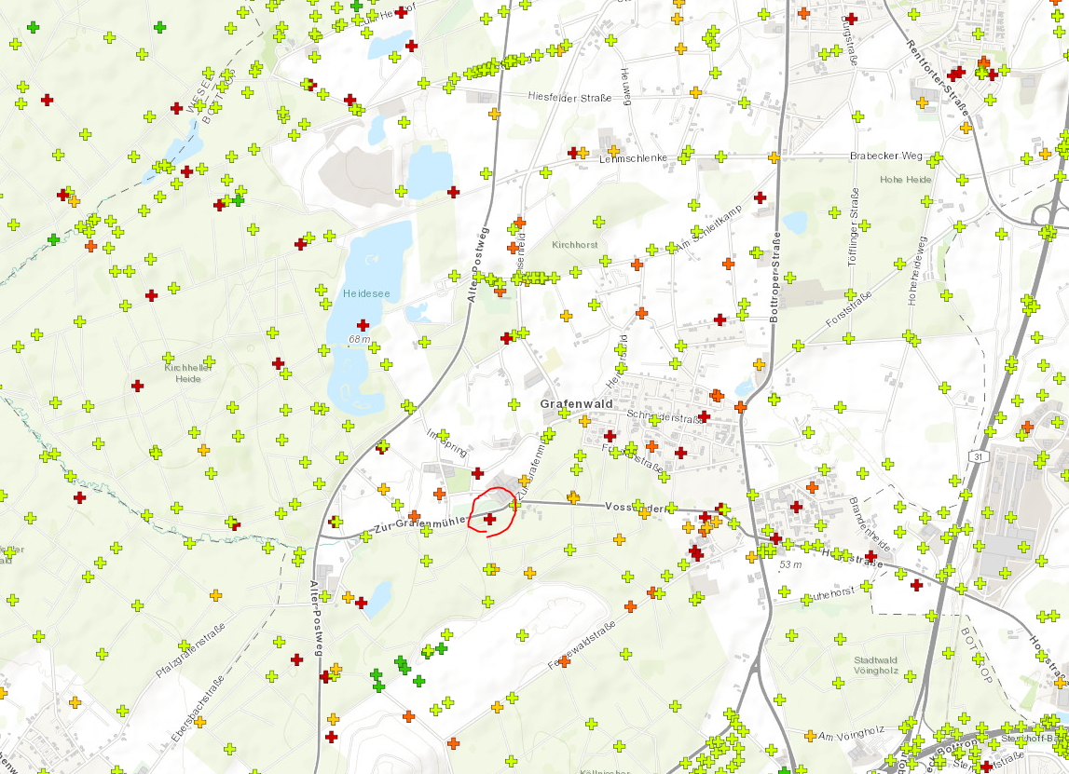
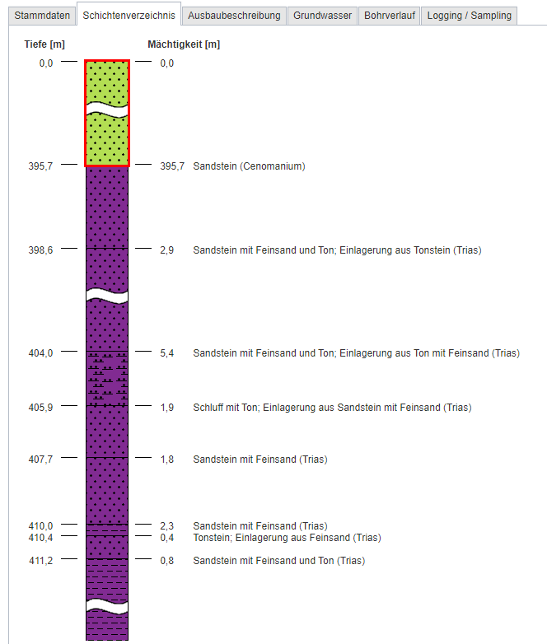
ID | DABO_83119
Kurzname
Langname | PROSPER 5 (V), U-Bohrung, heute Bergwerk Prosper-Haniel
Bohrlokation | 353570,86 5715193,6(EPSG:25832)
Bohransatzhöhe [m] | 59.7
Ortsbezeichnung | Bottrop
Bohrungszeitpunkt
Bohrstrecke [m] | 1204
Bohrungsstatus | unbekannt / nicht angegeben
Bohrverfahren | Kombi-Bohrverfahren, allgemein
Bohrungszweck | Rohstofferkundung und –gewinnung
Stratigraphie Endhorizont | Karbon
Grundwasser angetroffen
Weitere Informationen | Link öffnen

SchwarzeHeide_1
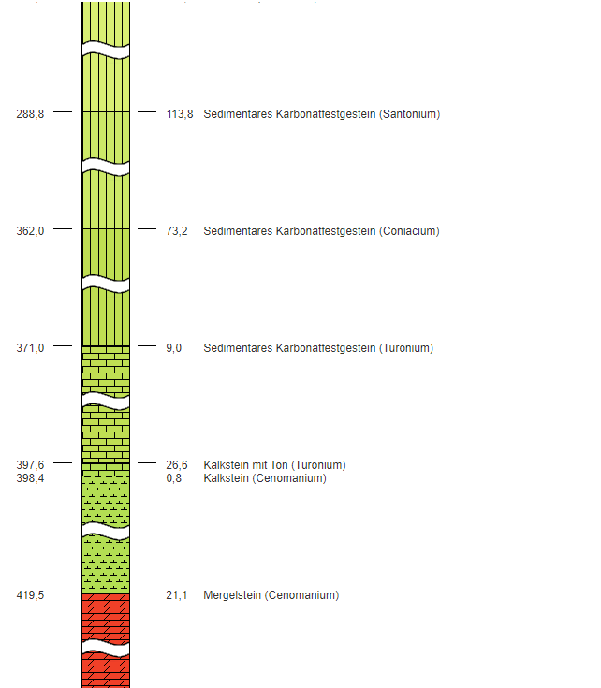
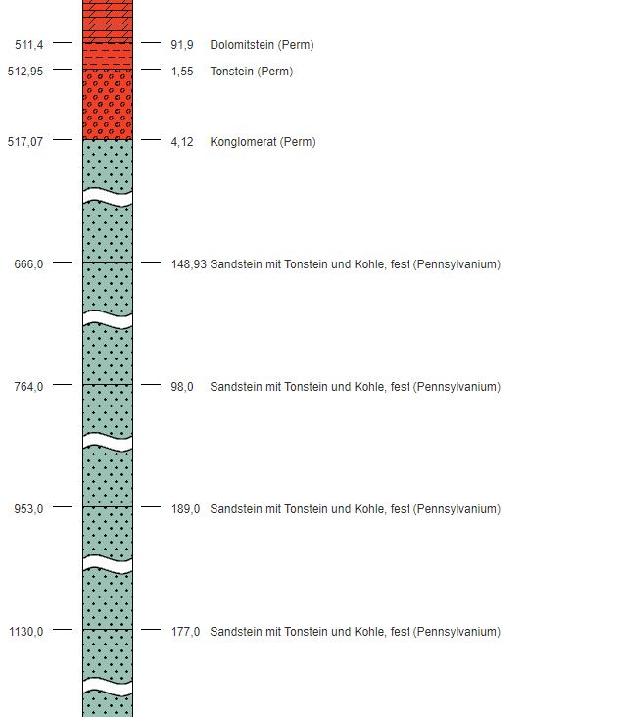
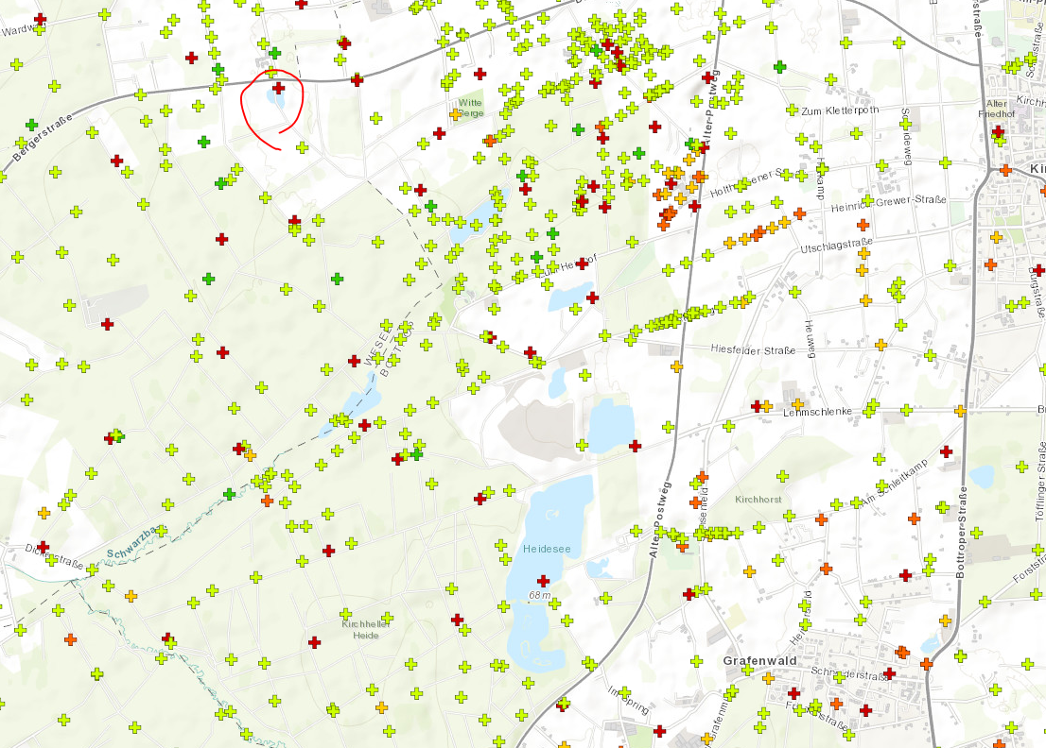
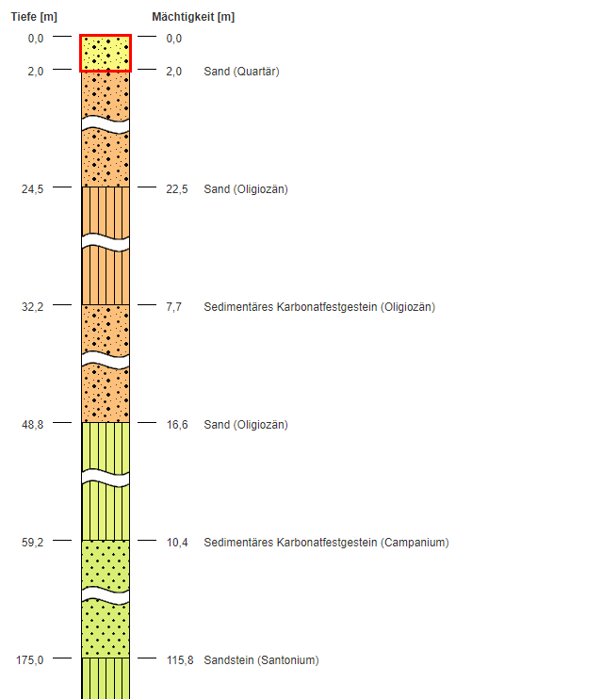
ID | DABO_65808
Kurzname
Langname | Schwarze Heide 1 (1979)
Bohrlokation | 351221,19 5719599,6(EPSG:25832)
Bohransatzhöhe [m] | 63.9
Ortsbezeichnung | Bottrop
Bohrungszeitpunkt
Bohrstrecke [m] | 1259
Bohrungsstatus | unbekannt / nicht angegeben
Bohrverfahren | Kombi-Bohrverfahren, allgemein
Bohrungszweck | Rohstofferkundung und –gewinnung
Stratigraphie Endhorizont | Karbon
Grundwasser angetroffen
Weitere Informationen | Link öffnen

